動作確認
アプリ名 |  | 文書名 | 作成者 | 作成日
リアルタイムチャットアプリ |  | 動作確認 | 北澤諒太 | 2024-05-06

1.動作確認（クライアント数：1）

 | ・初期画面
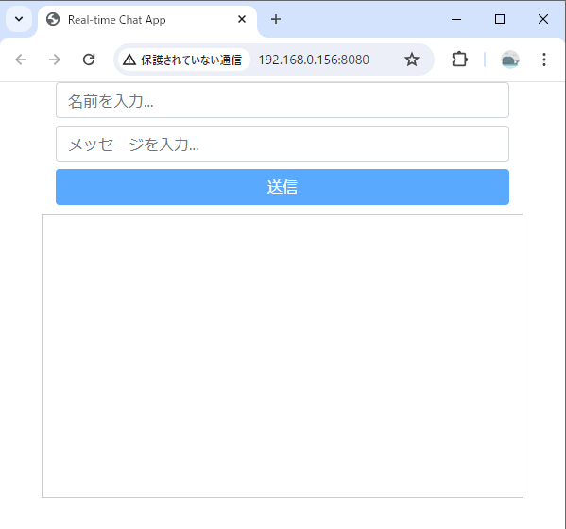
初期表示
初期表示
非活性

 | ・名前とメッセージを入力
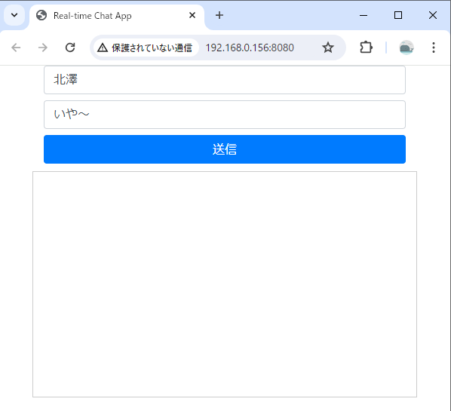
活性

 | ・送信ボタン押下
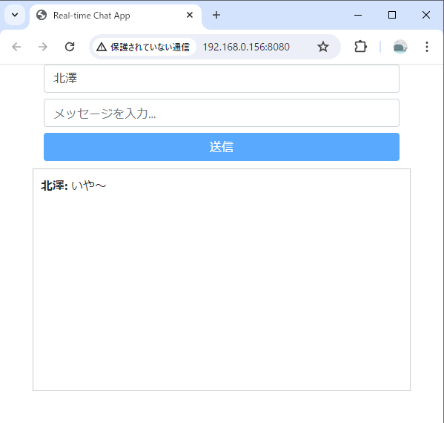

非活性
受信メッセージが表示される

2.動作確認（クライアント数：2）

 | ・初期表示
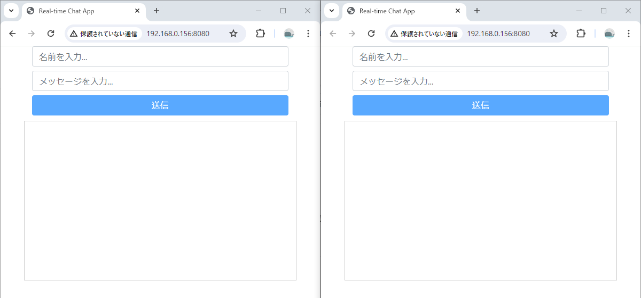

 | ・左のクライアントで名前、メッセージを入力し、送信ボタンを押下
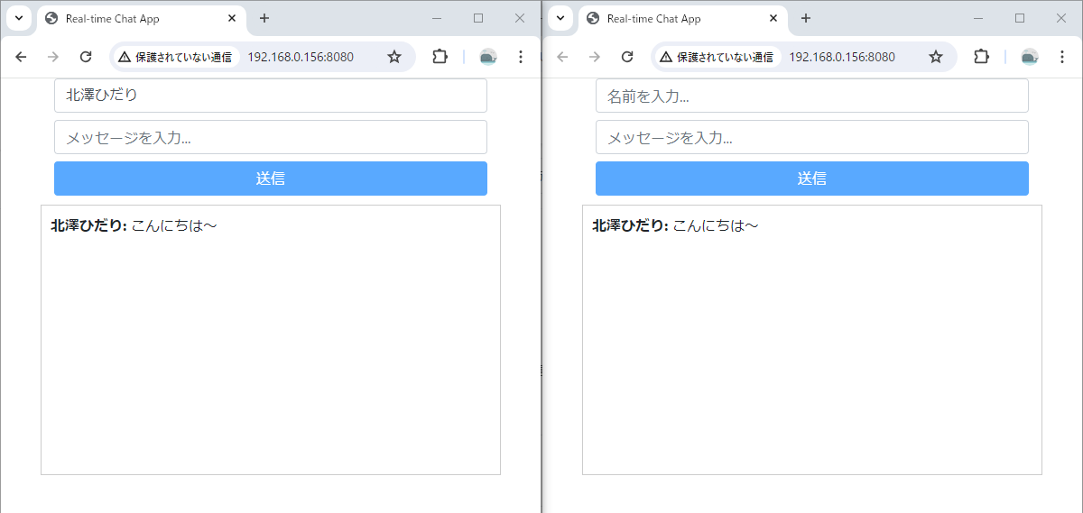
右のクライアントにも受信される

 | ・右のクライアントで名前、メッセージを入力し、送信ボタンを押下
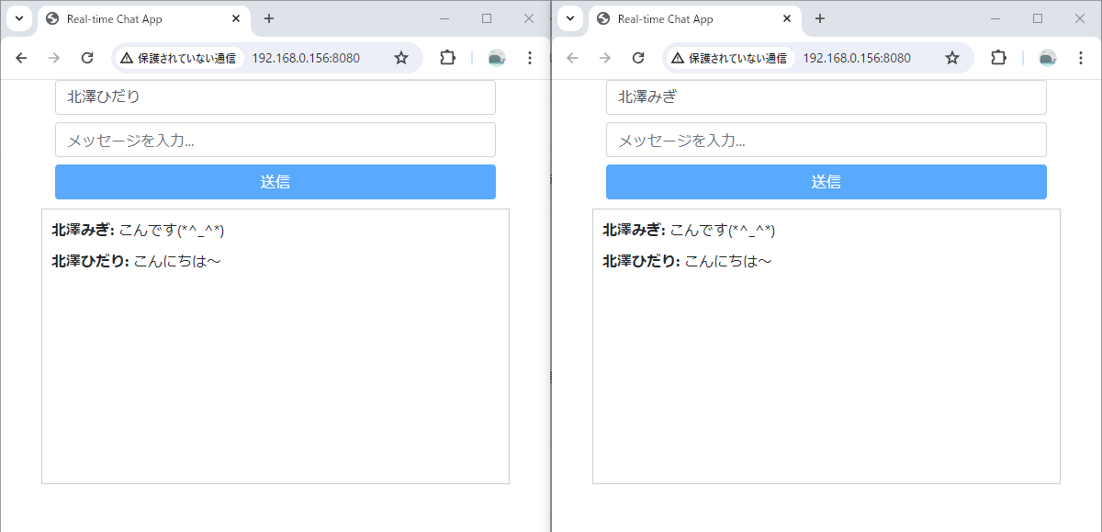
左のクライアントにも受信される
新しいメッセージが一番上にある

以上

